关系图
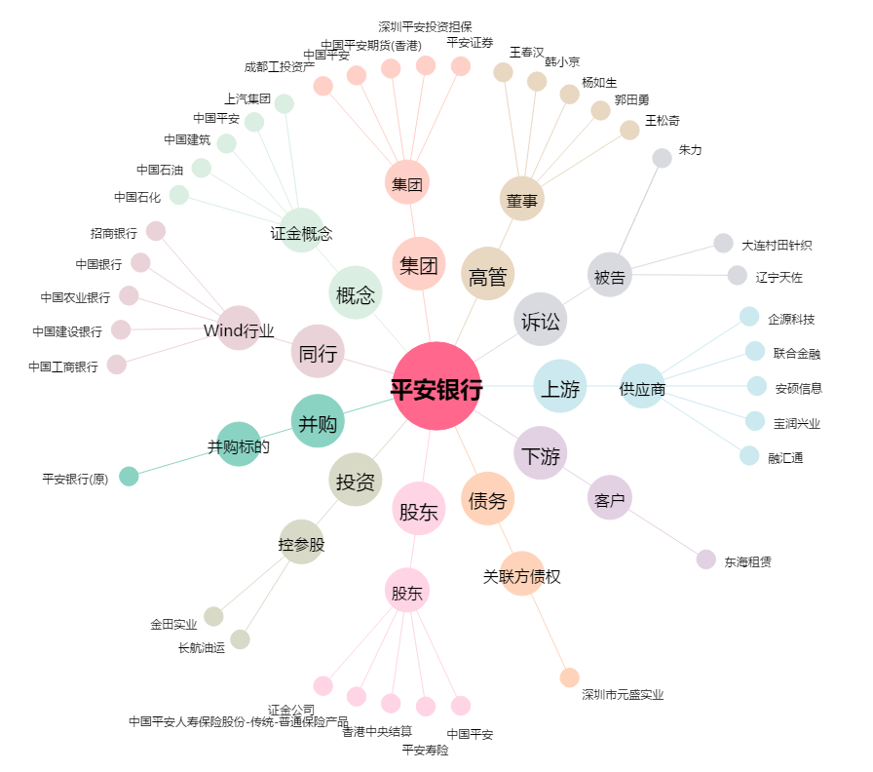
平安银行[000001.SZ] - 关系概览图

